87
 |  |  | 工業統計調査 87

土地・
気象・
人口
国勢調査
経済
センサス
商業統計
調査
工業統計
調査
農 業
行財政
・議会
区施設
利用状況
・区民相談
衛生・
環境
土木施設
・みどり
区民の
くらし
関連
警察・
消防・
防災
特別区勢
一覧
練馬区勢
図表

６ |  | 工業統計調査

 | 工業統計調査による産業別、町別の工場数、従業者数、製造品出荷額など

福祉・
社会保障
・教育

91
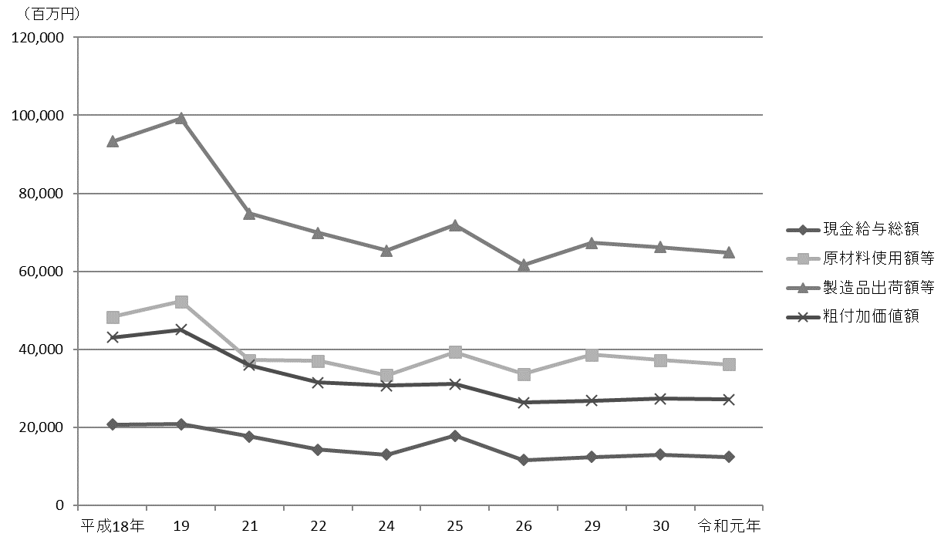
 | 工業統計調査 91

図16 工場数、従業者数および製造品出荷額等の推移【表40関連】
(1) 工場数、従業者数
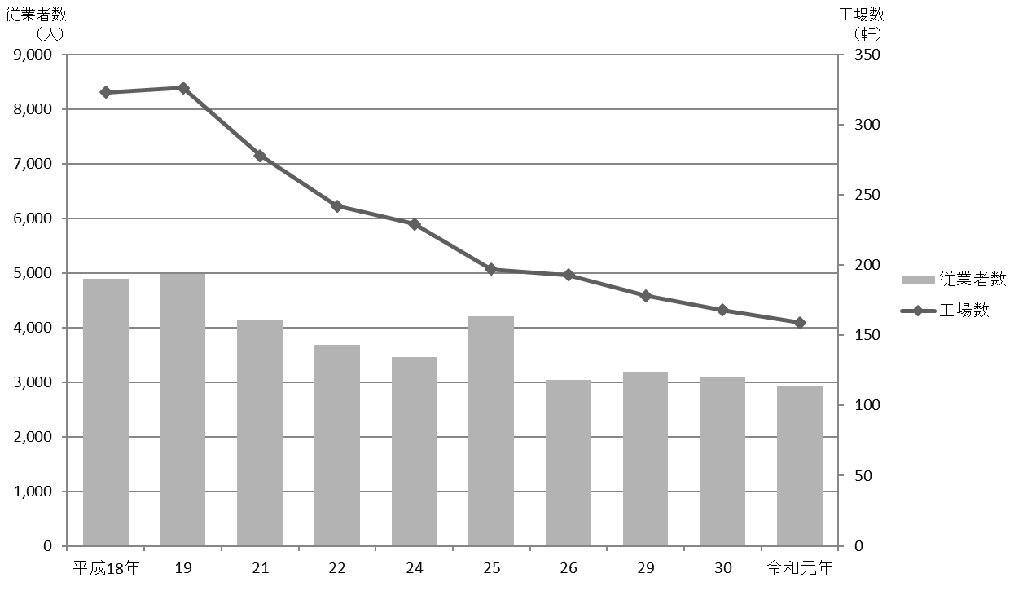

(2) 製造品出荷額等

95
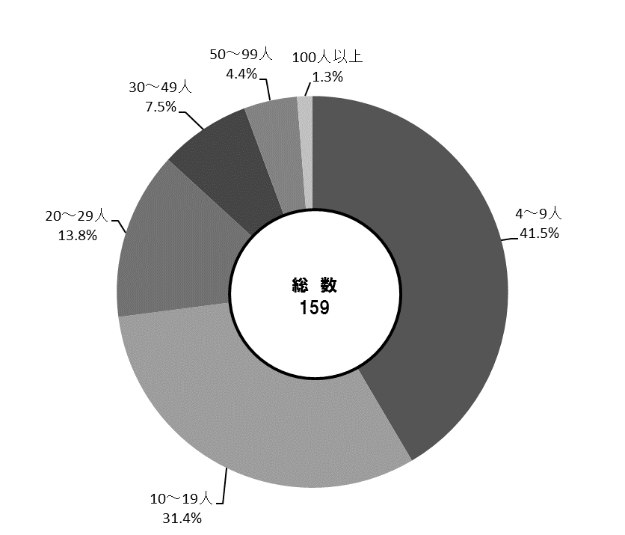
 | 工業統計調査 95

図17 産業中分類別・従業者規模別工場数【表41、42関連】
(1) 産業中分類別
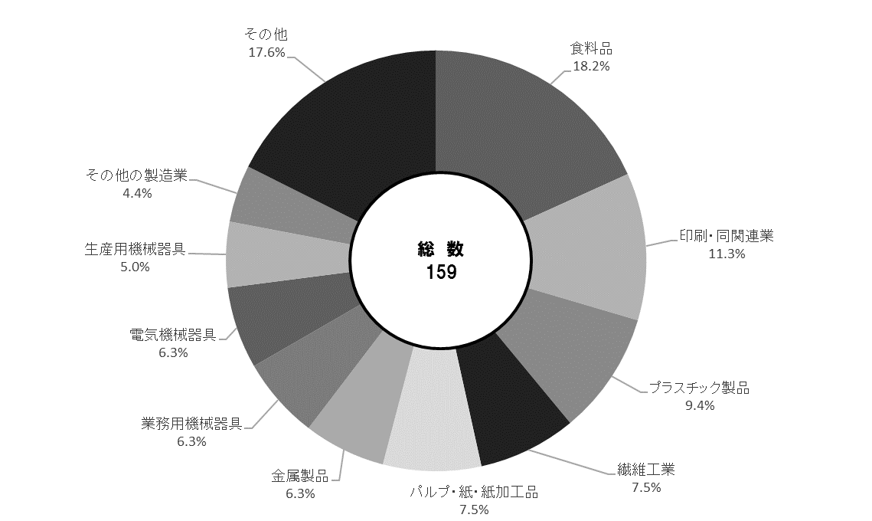

(2) 従業者規模別

